Address Pointer
Address Pointer
Reset=0x0
DB 7 | DB 6 | DB 5 | DB 4 | DB 3 | DB 2 | P[1:0]
D7 | D6 | D5 | D4 | D3 | D2 | D1 | D0 | Byte0
0 | 0 | 0 | 0 | 0 | 0 | 0 | 0 | 0

Conversion
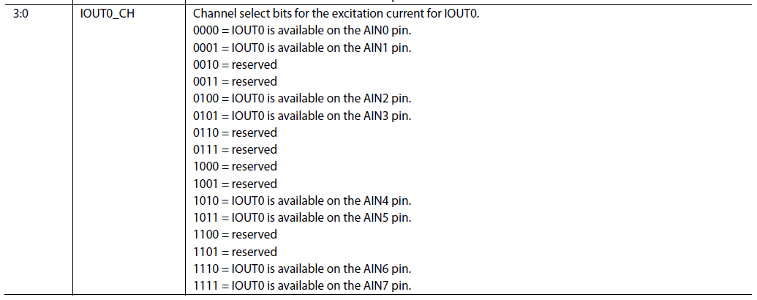
Conversion Register
Address 0x00
read
D11 | D10 | D9 | D8 | D7 | D6 | D5 | D4 | D3 | D2 | D1 | D0 | Reserved
D15 | D14 | D13 | D12 | D11 | D10 | D9 | D8 | D7 | D6 | D5 | D4 | D3 | D2 | D1 | D0 | Byte0
1 | 1 | 1 | 1 | 1 | 1 | 1 | 1 | 1 | 1 | 1 | 1 | 0 | 0 | 0 | 0 | FFF0
0 | 0 | 0 | 0 | 0 | 0 | 0 | 0 | 0 | 0 | 0 | 0 | 0 | 0 | 0 | 0 | 0
0 | 0 | 0 | 0 | 0 | 0 | 0 | 0 | 0 | 0 | 0 | 0 | 0 | 0 | 0 | 0 | 0

Config
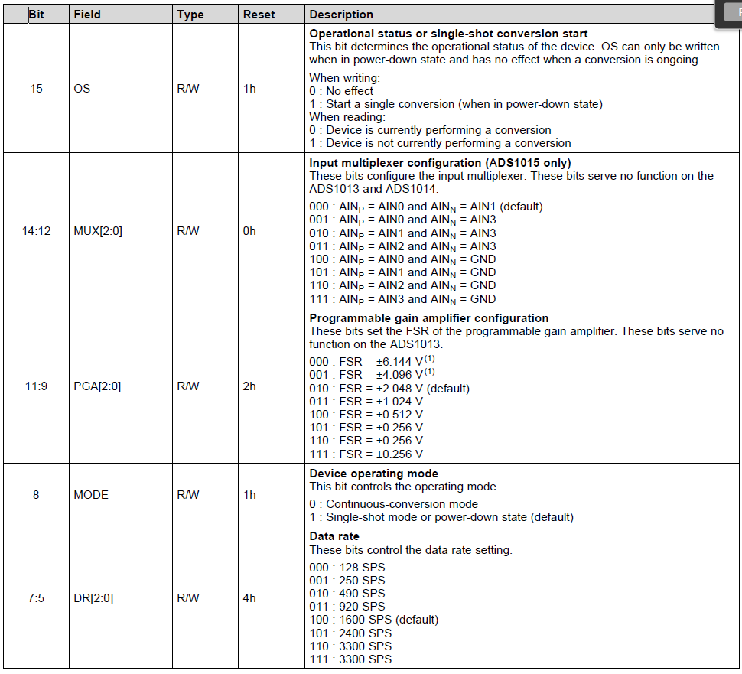
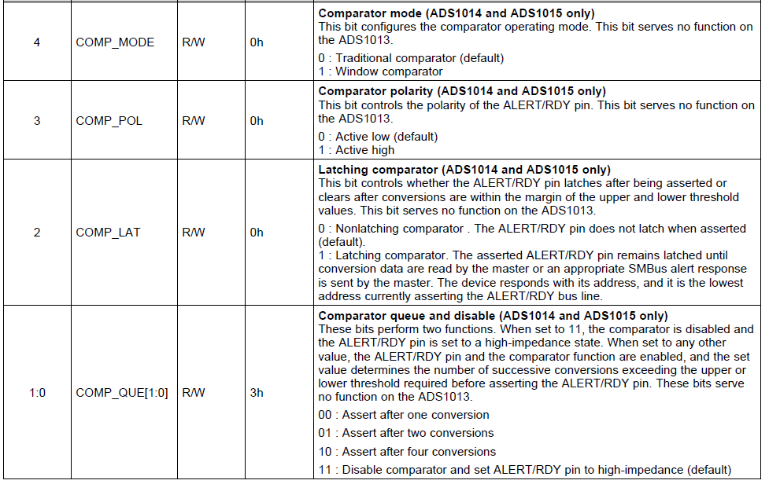
Config
Address = 0x01
Power-On/Reset = 0x8583)
Read/Write
OS | MUX |  |  | PGA |  |  | MODE | DR |  |  | COMP_MODE | COMP_POL | COMP_LAT | COMP_QUE
D15 | D14 | D13 | D12 | D11 | D10 | D9 | D8 | D7 | D6 | D5 | D4 | D3 | D2 | D1 | D0 | Byte0
1 | 0 | 0 | 0 | 0 | 1 | 0 | 1 | 1 | 0 | 0 | 0 | 0 | 0 | 1 | 1 | 8583 | Reset
1 | 0 | 0 | 0 | 0 | 1 | 0 | 0 | 1 | 0 | 0 | 0 | 0 | 0 | 1 | 1 | 8483 | Continuous Conversion
0 | 0 | 0 | 0 | 0 | 0 | 0 | 0 | 0 | 0 | 0 | 0 | 0 | 0 | 0 | 0 | 0

Lo_Thresh
Lo_thresh
Address = 0x02
Power-On/Reset = 0x8000)
Read/Write
Lo_thresh11 | Lo_thresh10 | Lo_thresh9 | Lo_thresh8 | Lo_thresh7 | Lo_thresh6 | Lo_thresh5 | Lo_thresh4 | Lo_thresh3 | Lo_thresh2 | Lo_thresh1 | Lo_thresh0 | Reserved
D15 | D14 | D13 | D12 | D11 | D10 | D9 | D8 | D7 | D6 | D5 | D4 | D3 | D2 | D1 | D0 | Byte0
1 | 0 | 0 | 0 | 0 | 0 | 0 | 0 | 0 | 0 | 0 | 0 | 0 | 0 | 0 | 0 | 8000 | Reset
0 | 0 | 0 | 0 | 0 | 0 | 0 | 0 | 0 | 0 | 0 | 0 | 0 | 0 | 0 | 0 | 0
0 | 0 | 0 | 0 | 0 | 0 | 0 | 0 | 0 | 0 | 0 | 0 | 0 | 0 | 0 | 0 | 0

Hi_Thresh
Hi_thresh
Address = 0x03
Power-On/Reset = 0x7FFF)
Read/Write
Lo_thresh11 | Lo_thresh10 | Lo_thresh9 | Lo_thresh8 | Lo_thresh7 | Lo_thresh6 | Lo_thresh5 | Lo_thresh4 | Lo_thresh3 | Lo_thresh2 | Lo_thresh1 | Lo_thresh0 | Reserved
D15 | D14 | D13 | D12 | D11 | D10 | D9 | D8 | D7 | D6 | D5 | D4 | D3 | D2 | D1 | D0 | Byte0
0 | 1 | 1 | 1 | 1 | 1 | 1 | 1 | 1 | 1 | 1 | 1 | 1 | 1 | 1 | 1 | 7FFF | Reset
0 | 0 | 0 | 0 | 0 | 0 | 0 | 0 | 0 | 0 | 0 | 0 | 0 | 0 | 0 | 0 | 0
0 | 0 | 0 | 0 | 0 | 0 | 0 | 0 | 0 | 0 | 0 | 0 | 0 | 0 | 0 | 0 | 0

